2019_01_data
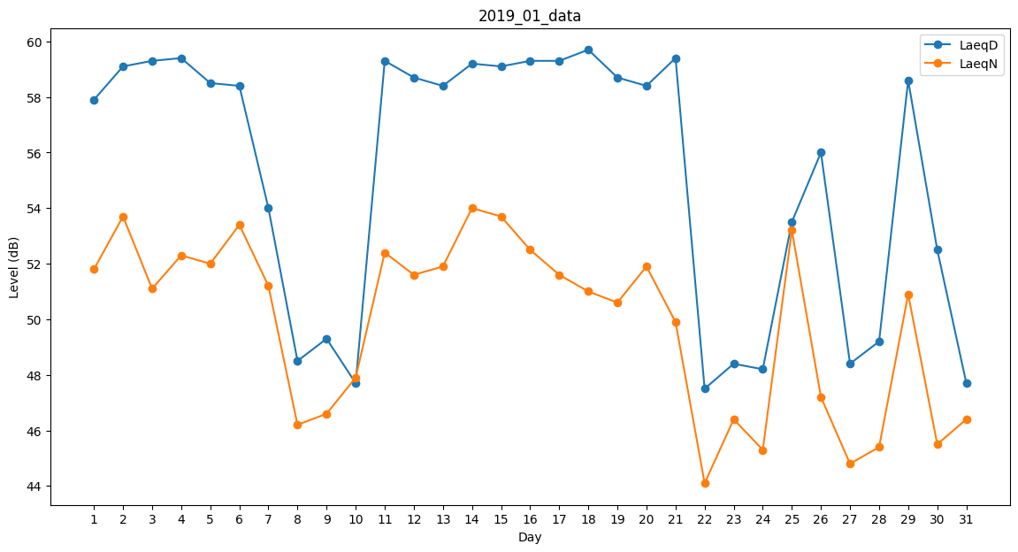
Day | LaeqD | LaeqN
1 | 57.9 | 51.8
2 | 59.1 | 53.7
3 | 59.3 | 51.1
4 | 59.4 | 52.3
5 | 58.5 | 52
6 | 58.4 | 53.4
7 | 54 | 51.2
8 | 48.5 | 46.2
9 | 49.3 | 46.6
10 | 47.7 | 47.9
11 | 59.3 | 52.4
12 | 58.7 | 51.6
13 | 58.4 | 51.9
14 | 59.2 | 54
15 | 59.1 | 53.7
16 | 59.3 | 52.5
17 | 59.3 | 51.6
18 | 59.7 | 51
19 | 58.7 | 50.6
20 | 58.4 | 51.9
21 | 59.4 | 49.9
22 | 47.5 | 44.1
23 | 48.4 | 46.4
24 | 48.2 | 45.3
25 | 53.5 | 53.2
26 | 56 | 47.2
27 | 48.4 | 44.8
28 | 49.2 | 45.4
29 | 58.6 | 50.9
30 | 52.5 | 45.5
31 | 47.7 | 46.4

